pleiades
pleiadesの入手

 | pleiadesとは
 |  | Eclipseに便利なプラグインを追加し、日本語化したAll in oneセット

 | http://mergedoc.osdn.jp/
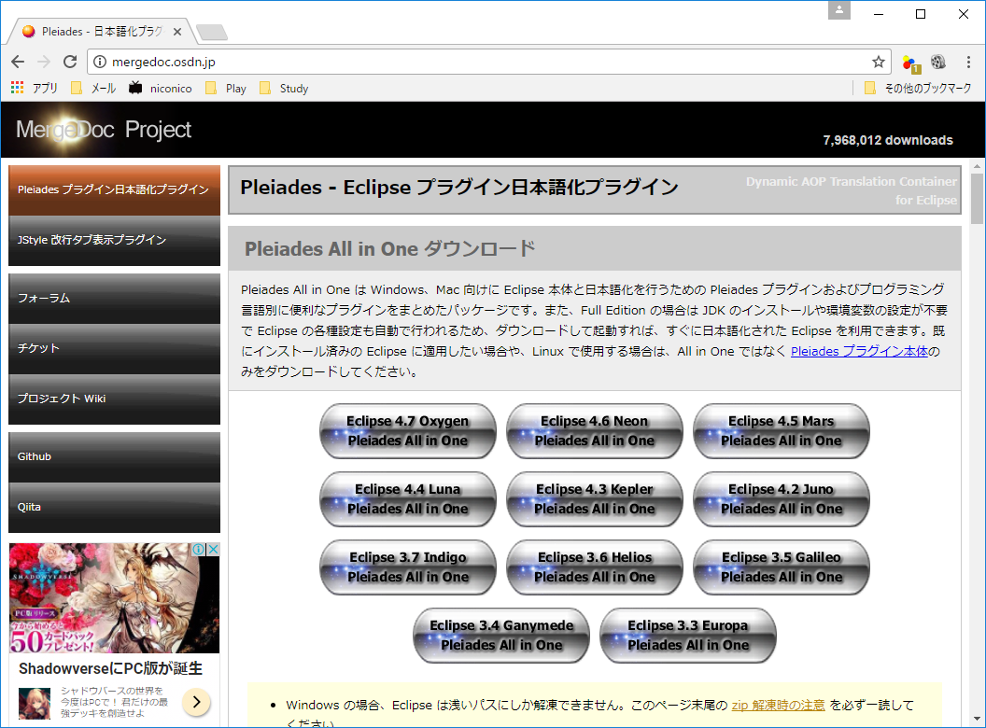

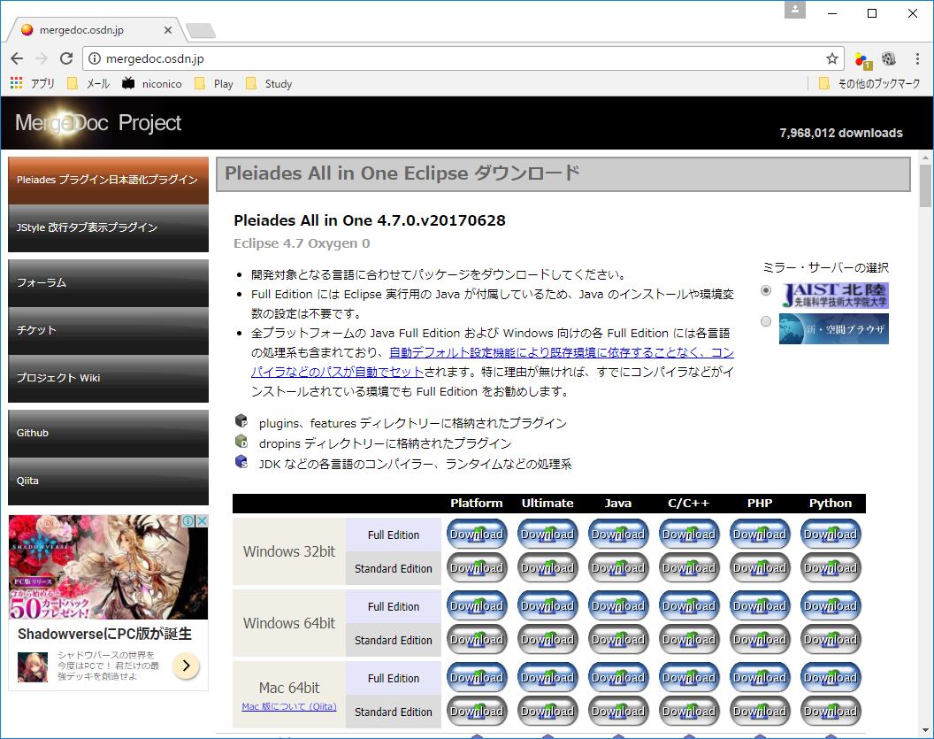

 | ダウンロードが終了したら、任意のフォルダに解凍

 | 注意：階層の深いフォルダにに解凍しないこと、パスが長くなりすぎて解凍に失敗することがある

 | 実行時は、管理者として実行すること

OracleXe
Oracle Database Express Edition 11g Release 2の入手

1 | 以下のサイトからダウンロード
 | http://www.oracle.com/technetwork/jp/database/database-technologies/express-edition/downloads/index.html

 | 注意：Oracleのアカウントが必要

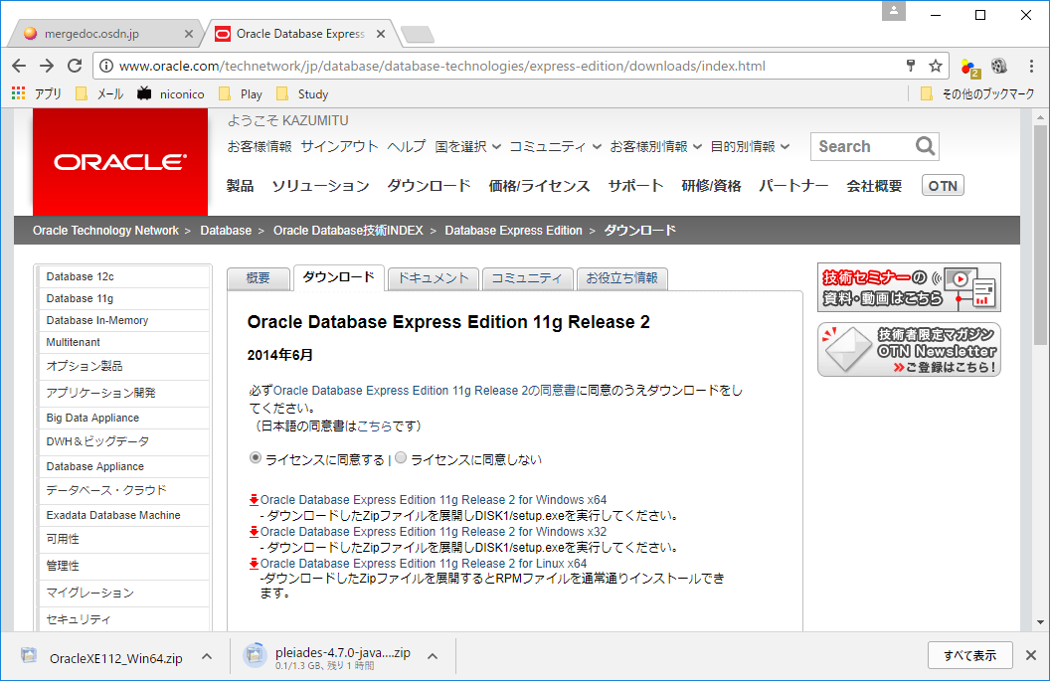

2 | 解凍したら\Oracle\DISK1\setup.exeを管理者として実行

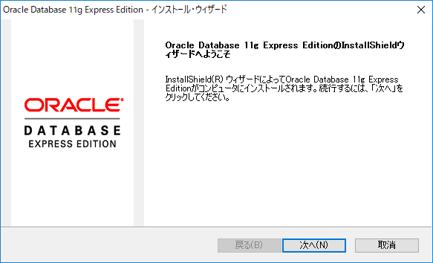

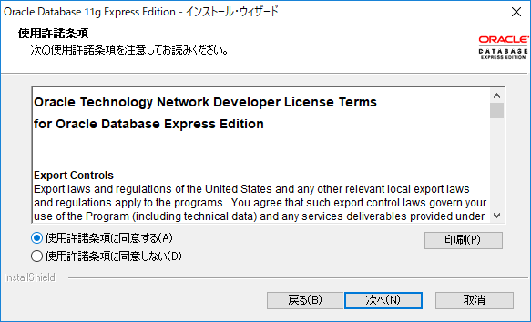

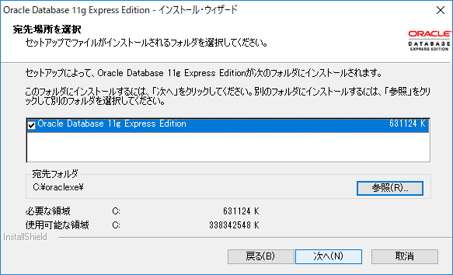

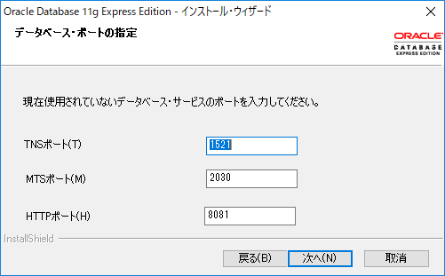

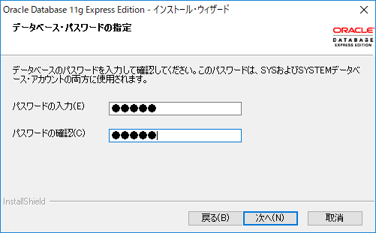

admin

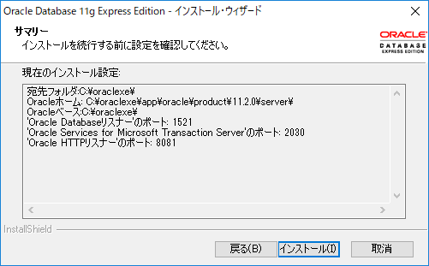

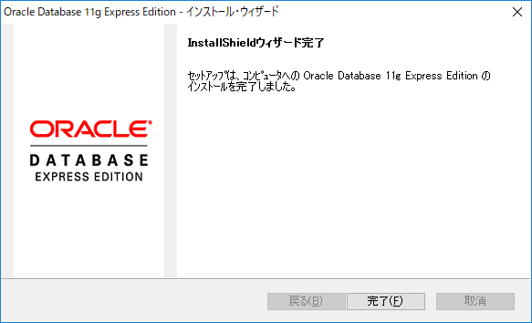

1 | sqlplus
 | sys as sysdba
 | admin

2 | フォルダ作成
 | C:\oraclexe\data

3 | 表領域作成
 | CREATE TABLESPACE MY_DATA DATAFILE 'c:\oraclexe\data\MY_DATA.dbf' SIZE 200M SEGMENT SPACE MANAGEMENT AUTO;

4 | ユーザ作成
 | CREATE USER orauser IDENTIFIED BY orapass DEFAULT TABLESPACE MY_DATA;

5 | 権限付与
 | GRANT connect,dba TO orauser;

